R6_給与支払報告書（総括表） 【表面】
令和６年度(５年分) 給与支払報告書(総括表)
 |  |  |  |  |  |  |  |  |  |  |  |  |  | ※1月31日までに提出してください。

 |  |  |  |  |  |  |  |  |  |  |  |  |  |  |  | 指 定 番 号
（宛先）伊勢崎市長

 | 令和 | 年 |  |  | 月 | 日提出

給与支払者の 個人番号又は法人番号 |  |  |  |  |  |  |  |  |  |  | （右詰めで記入） |  |  |  |  | 事業種目

給与支払者 所在地 |  |  |  | 〒 |  | - |  |  |  |  |  |  |  |  |  | 受給者 総人数 |  |  | （他市町村分も含む。）

 |  |  |  |  |  |  |  |  |  |  |  |  |  |  |  |  |  |  |  |  | 人

 |  |  |  |  |  |  |  |  |  |  |  |  |  |  |  | 伊勢崎市への報告人員 | 特 別 徴 収 (給与引去り) | 在職者

 |  |  |  |  |  |  |  |  |  |  |  |  |  |  |  |  |  |  |  |  | 人

 |  |  |  |  |  |  |  | （電話 |  |  |  |  |  |  | ）
 |  |  |  |  |  |  |  |  |  |  |  |  |  |  |  |  | 普 通 徴 収 (個人納付) | 退職者
(フリガナ)
 |  |  |  |  |  |  |  |  |  |  |  |  |  |  |  |  |  |  |  |  | 人

名称
 |  |  |  |  |  |  |  |  |  |  |  |  |  |  |  |  |  | 退職者を除く

 |  |  |  |  |  |  |  |  |  |  |  |  |  |  |  |  |  |  |  |  | 人

代表者の 職氏名 |  |  |  |  |  |  |  |  |  |  |  |  |  |  |  |  | 報告人員の合計
 |  |  |  |  |  |  |  |  |  |  |  |  |  |  |  |  |  |  |  |  | 人
 |  |  |  |  |  |  |  |  |  |  |  |  |  |  |  |  |  |  |  |  |  | 普通徴収切替理由書（兼仕切書（紙））

き り と り 線
 |  |  |  |  |  |  |  |  |  |  |  |  |  |  |  | (新規採用や中途入社の方の)前職分の給与を含んで年末調整した個人別明細書はありますか？ |  |  | あり ・ なし 人数( )人
連絡者の 氏名及び 電話番号
 |  |  |  |  |  |  | 課 |  | 係 | 氏名
 |  |  |  |  |  |  |  |  |  |  |  |  |  |  |  |  |  |  |  |  |  | 令和 | 年 |  | 月 |  | 日提出

 |  |  |  |  |  |  |  |  |  |  |  |  |  |  |  |  |  |  |  |  |  | 市区町村名 |  | 伊勢崎市 |  | 指定番号 |  | 1 | 9
 |  |  |  |  |  |  |  | （電話 |  |  |  |  |  |  | ）

関与税理士等 氏 名 |  |  | 税理士等がこの給与支払報告書を作成している場合に、問い合わせ先を記入してください。 |  |  |  |  |  |  |  |  |  |  |  |  |  |  |  |  |  |  | 事業者名
 |  |  |  |  |  |  |  |  |  |  |  |  |  |  |  | 特別徴収者がいる場合、納入書の送付 |  |  | 要 ・ 不要

 |  |  |  |  |  |  |  | （電話 |  |  |  |  |  |  | ）

※印字された給与支払者情報等に、漏れや変更等がある
場合は、朱書きで訂正してください。
 |  |  |  |  |  |  |  |  |  |  | ※市記入欄 | 理由書 | 番号確認 |  | 身元確認書類 |  |  |  |  | 代理人 身元確認 |  | 符号 | 普通徴収切替理由 |  |  |  |  |  |  | 人数

 |  |  |  |  |  |  |  |  |  |  |  | 有 | 済 |  | 個人番号カード／運転免許証／保険証 |  |  |  |  | 済

 |  |  |  |  |  |  |  |  |  |  |  | 無 | 未済 |  | その他（ ）／未済 |  |  |  |  | 未済 |  | 普A | 総従業員数が２人以下

 |  |  |  |  |  |  |  |  |  |  |  |  |  |  |  |  |  |  |  |  |  |  |  |  |  |  |  |  |  |  | 人
 |  |  |  |  |  |  |  |  |  |  |  |  |  |  |  |  |  |  |  |  |  |  | （下記「普B」～「普F」に該当する全ての（他市区町村分を含む）従業員数を差し引いた人数
給与支払報告書（総括表）の記入にあたっての留意事項
 |  |  |  |  |  |  |  |  |  |  |  |  |  |  |  |  |  |  |  |  |  | 普B | 他の事業所で特別徴収

 |  |  |  |  |  |  |  |  |  |  |  |  |  |  |  |  |  |  |  |  |  |  |  |  |  |  |  |  |  |  | 人

１ 令和５年中に従業員に給与の支払いをした法人または個人事業主は、支払額の多少
にかかわらず、すべての従業員の給与支払報告書（個人別明細書）を作成し、令和
６年1月1日現在、伊勢崎市に居住している従業員の分を、令和６年1月31日（水）
までに提出してください。
２ 「受給者総人数」欄には、令和６年１月１日現在において上記に記入した給与支払
者から給与等の支払を受けている者（他市区町村分も含む）の総人数を記入して
ください。
３ 「伊勢崎市への報告人員」欄には、伊勢崎市に対して「給与支払報告書（個人別明
細書）」を提出する者の延べ人数を記入してください。（この用紙と一緒に提出す
る「給与支払報告書（個人別明細書）」の枚数を記入するものです。）
4 「普通徴収（退職者）」欄には、普通徴収対象者のうち、退職者及び５月３１日ま
での退職予定者の人数を記入し、「普通徴収（退職者を除く）」欄には、普通徴収
対象者のうち、「普通徴収（退職者）」欄を除いた人数を記入してください。
「普通徴収（個人納付）」欄の人数（退職者欄と退職者を除く欄の合計人数）と、
普通徴収切替理由書の合計人数が一致するように記入してください。
 |  |  |  |  |  |  |  |  |  |  |  |  |  |  |  |  |  |  |  |  |  | 普C | 給与が少なく税額が引けない （年間の給与支払額が93万円以下）

 |  |  |  |  |  |  |  |  |  |  |  |  |  |  |  |  |  |  |  |  |  |  |  |  |  |  |  |  |  |  | 人

 |  |  |  |  |  |  |  |  |  |  |  |  |  |  |  |  |  |  |  |  |  | 普D | 給与の支払が不定期 （例：給与の支払が毎月でない）

 |  |  |  |  |  |  |  |  |  |  |  |  |  |  |  |  |  |  |  |  |  |  |  |  |  |  |  |  |  |  | 人

 |  |  |  |  |  |  |  |  |  |  |  |  |  |  |  |  |  |  |  |  |  | 普E | 事業専従者 （個人事業主のみ対象）

 |  |  |  |  |  |  |  |  |  |  |  |  |  |  |  |  |  |  |  |  |  |  |  |  |  |  |  |  |  |  | 人

 |  |  |  |  |  |  |  |  |  |  |  |  |  |  |  |  |  |  |  |  |  | 普F | 退職者、退職予定者（5月末日まで）及び休職者

 |  |  |  |  |  |  |  |  |  |  |  |  |  |  |  |  |  |  |  |  |  |  |  |  |  |  |  |  |  |  | 人

 |  |  |  |  |  |  |  |  |  |  |  |  |  |  |  |  |  |  |  |  |  | 合 計

 |  |  |  |  |  |  |  |  |  |  |  |  |  |  |  |  |  |  |  |  |  |  |  |  |  |  |  |  |  |  | 人

●普通徴収とする場合は、個人別明細書の摘要欄に該当する符号（普A、普Bなど）を記入して
ください。
●この普通徴収切替理由書の提出がない場合、特別徴収対象者となります。
●符号「普F」欄の休職者とは、休職により令和６年４月１日現在で給与の支払を受けていない
場合に限ります。
※普Bは「他の事業所で特別徴収」ですので、個人別明細書に乙欄のチェックのみで符号の記入
がない場合は特別徴収となります。
（乙欄＝普通徴収ではありません。）

R6_給与支払報告書（総括表） 【裏面】 ※提出不要
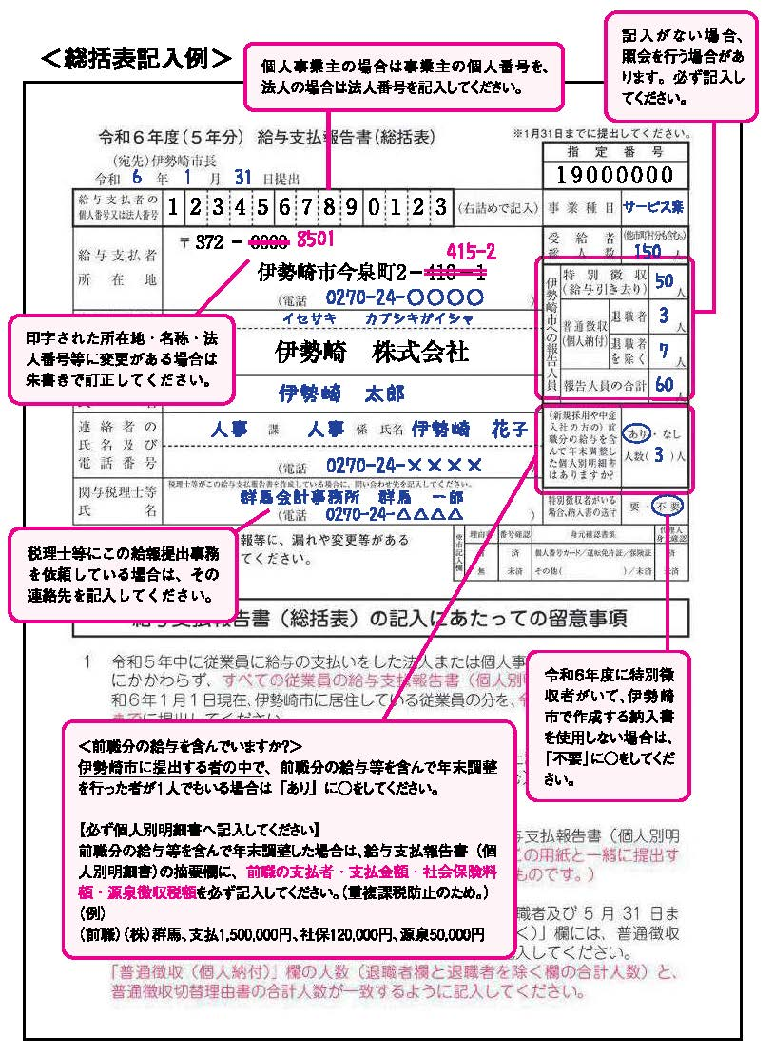

＜提出方法＞

下記の順につづり、令和６年１月３１日までに提出してください。

（同封したチラシにつづり方が載っています。）

チェック欄（提出前に全部揃っているか確認してください。）

 | ① 総括表

 | ※ 個人事業主の方は確認書類貼付台紙（郵送提出の場合）

 | ② 特別徴収者分の給与支払報告書（個人別明細書）

 | ③ 普通徴収切替理由書（兼仕切書（紙））

 | ④ 普通徴収者分の給与支払報告書（個人別明細書）

 | （摘要欄に普通徴収切替理由の符号を記入）

○普通徴収とする場合、「普通徴収切替理由書」の提出及び給与支払報告
書（個人別明細書）の摘要欄に普通徴収切替理由の符号の記入が必要で
す。（記入がない場合は特別徴収対象者となります。）
○個人事業主の方は番号法に定める本人確認のため、給与支払報告書の提
出の際に番号確認書類及び身元確認書類の添付（又は提示）が必要とな
ります。（添付（又は提示）は毎年度必要です。）提出方法については、
同封したチラシをご覧ください。
○従業員の異動や休業・廃業等の理由で、伊勢崎市に該当者がいない場合
は、報告人員欄に「なし」と記入して、この総括表のみ提出してください。

＜提出先及び問い合わせ先＞
〒372-8501 伊勢崎市今泉町二丁目410番地
伊勢崎市役所 市民税課 個人市民税係 （市役所本館２階２０番窓口）
電話 0270-27-2716・2717（直通）
ホームページ https://www.city.isesaki.lg.jp
ホーム＞組織から探す＞市民税課＞市民税・県民税の申告・手続き＞給与支払報告書の提出

